상품제안서
일회용 수세미 60매 | 상품코드: F32868

 |  |  |  |  |  |  | 02-412-0044 | www.easy1.co.kr
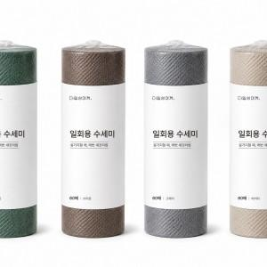

【상세/제작정보】 | (1)한 장씩 간편하게(매번 새것처럼 위생적으로 관리) (2)풍성한 거품력(소량의 세제로 풍성한 거품 생성) (3)양면 엠보싱(양념과 기름때를 깔끔하게 세척) (4)넉넉한 60매 구성 (5)뜯어쓰는 롤 타입 (6)4가지 컬러 구성(그레이, 브라운, 딥그린, 베이지)

【인쇄/포장옵션】 | / 개별 비닐 수축 포장 및 50개입 박스 포장

【공급단가】 | 수량 | 100~ | 300~ | 500~ | 1,000~ | 3,000~
*VAT별도 | 단가 | 2,100원 | 2,060원 | 2,010원 | 1,960원 | 1,930원

【상품 URL】 | https://easy1.co.kr:443/src/goods_detail.php?gdno=32868

